2024
VIDE GRENIER VIDE BATEAUX 2025
 |  |  |  |  |  |  | samedi 17 mai 2025

 |  |  |  |  |  |  | LES EMPLACEMENTS EN JAUNE SONT VALIDES PAR ORGANISATION
 |  |  |  |  |  |  | LES EMPLACEMENTS EN BLANC sont dispo

 |  |  |  |  |  |  | les emplacements en vert sont en cours de validation

 |  |  |  |  |  |  | en bleu les places ont été rappelées et à disposition sous 5 jours

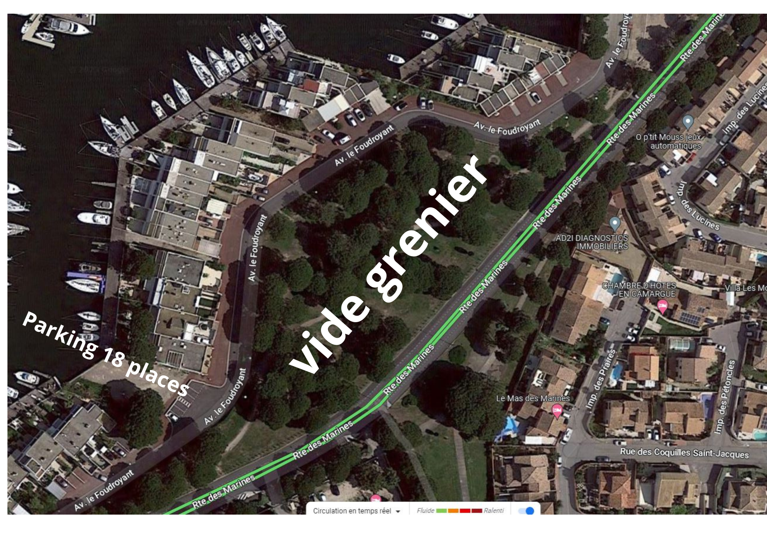
 |  |  |  |  |  |  | MAJ le |  |  |  | 2026-03-03 |  |  |  |  | PARKING EXPOSANTS 15 PLACES
 |  |  |  |  | places pour les bateaux ou vide bateaux |  |  |  | derniere modif
 |  |  |  | Allée A - Allée A- Allée A - Allée A- Allée A - Allée A- Allée A - Allée A-

ROUTE DES MARINES-- ROUTE DES MARINES--ROUTE DES MARINES--ROUTE DES MARINES |  |  |  |  |  |  |  |  |  |  | 62 | FILIPIC Patrick
 |  |  |  |  | 219 | TISSEUR Renaud |  |  |  |  | 64 | LE HIRESS Mélanie
 |  |  |  |  | 217 | DUWA Philippe | GUILLE | 223 |  |  | 66 | NE PAS DONNER
 |  |  |  |  | 215 | FRAVAL Joel | GUILLE | 221 |  |  | 68 | MEULEMAN Ghislaine
 |  |  |  |  | ALLEE A |  |  |  |  |  | 70 | MEULEMAN Ghislaine
 |  |  |  |  |  |  |  |  |  |  | 72 | BOUCHER Carine
 |  |  |  | ALLEE A - ALLEE A - ALLEE A -ALLEE A-ALLEE A |  |  |  |  | ALLEE B - ALLEE B - ALLEE B - ALLEE B - ALLEE B - ALLEE B - |  | 74 | BOUCHER Carine
 | WUIART Francoise | 73 |  |  |  |  | ARNOUT Francis | 75 |  |  | 76 | MACE Céline
 | WUIART Francoise | 71 |  |  |  |  | ARNOUT Francis | 77 |  |  | 78 | MACE Céline
 | BASTIDE Eliette | 69 |  |  |  |  | ARNOUT Francis | 79 |  |  | 80 | VERRIER Daniel
 | BASTIDE Eliette | 67 |  |  |  |  | FIANDESIO Line | 81 |  |  | 82 | VERRIER Daniel
 | VASSAL Jacqueline | 65 |  |  |  |  | FIANDESIO Line | 83 |  |  | 84 | PROVENZANO Nathalie
 | VASSAL Jacqueline | 63 |  |  |  |  | FIANDESIO Line | 85 |  |  | 86 | NE PAS DONNER
 | MAURICE Hélène | 61 |  |  |  |  | PELISSIER Sandrine | 87 |  |  | 88 | QUIBET Nathalie
 | RUIZ François | 59 |  |  |  |  | PELISSIER Sandrine | 89 |  |  | 90 | QUIBET Nathalie
 | RUIZ François | 57 |  |  | 60 | OCQUIDANT Brigitte | MAUDRUX Jean Philippe | 91 |  |  | 92 | JEANNE Raymond
 | GLEIZON Kathia | 55 |  |  | 58 | MULE Jean Pierre | MAUDRUX Jean Philippe | 93 |  |  | 94 | JEANNE Raymond
 | GLEIZON Kathia | 53 |  |  | 56 | MULE Jean Pierre | MAUDRUX Jean Philippe | 95 |  |  | 96 | JEANNE Raymond |  |  |  |  |  |  |  |  |  | ALLEE D
 | GIRARD Isabelle | 51 |  |  | 54 | DUL Josiane | COUSTON Odile | 97 |  |  | 98 | NE PAS DONNER |  |  |  |  |  |  |  |  |  |  | 236 | LIVERNOIS Christelle
 | HAUDIQUEY Francine | 49 |  |  | 52 | DUL Josiane | COUSTON Odile | 99 |  |  | 100 | VIDAL Claude |  |  |  |  |  |  |  |  |  |  | 234 | LIVERNOIS Christelle
 | NYS Francine | 47 |  |  | 50 | CAPPE Lena | EL AISSAOUI Jalila | 101 |  |  | 102 | OBLED Dylan |  |  |  |  |  | IMBERT Marie |  |  | 213 |  | 230 | LIVERNOIS Christelle
 | NYS Francine | 45 |  |  | 48 | CAPPE Lena | DUPERRIER Odile | 103 |  |  | 104 | OBLED Dylan |  |  |  |  |  | TINLAND Sophie |  |  | 211 |  | 228 | BENJAMIN Monique
 | DAVIET Danielle | 43 |  |  | 46 | ANTOINE Claude | DUPERRIER Odile | 105 |  |  | 106 | GUERREIRO Célia |  |  |  |  |  | MITTET Charles |  |  | 209 |  | 226 | BENJAMIN Monique
 | DAVIET Danielle | 41 |  |  | 44 | ANDREO Jean Marc | JARRY Delphine | 107 |  |  | 108 | GUERREIRO Célia |  |  |  |  |  | MITTET Charles |  |  | 207 |  | 224 | XAVIER Dorothée
 | DAVIET Danielle | 39 |  |  | 42 | ANDREO Jean Marc | THIMONIER Guy | 109 |  |  | 110 | JACOB Françoise | BRUNEL Jean | BRUNEL Jean | ARARBRE NE PAS DONNER | DE FREITAS CASTRO Patricia | DE FREITAS CASTRO Patricia | PERRIAULT Josette |  |  | 205 |  | 222 | XAVIER Dorothée
 | SERANO Marie paule | 37 |  |  | 40 | MERAIHI Christiane | DROUIN Marinette | 111 |  |  | 112 | JACOB Françoise |  |  |  |  |  | PERRIAULT Josette |  |  | 203 |  | 220 | DUMAS Catherine
 | ALLARD Jean Pierre | 35 |  |  | 38 | MERAIHI Christiane | DROUIN Marinette | 113 |  |  | 114 | DELLER Dominique |  |  |  |  |  | CAMBE Sylvie |  |  | 201 |  | 218 | DUMAS Catherine
 | ALLARD Jean Pierre | 33 |  |  | 36 | BREL Jacqueline | ASSIA Soufiane | 115 |  |  | 116 | DELLER Dominique |  |  |  |  |  | BODIER Christine |  |  | 199 |  | 216 | CROCHET Angélique
 | MANDON Claudette | 31 |  |  | 34 | LALLOUM LILIANE | ASSIA Soufiane | 117 |  |  | 118 | MONTERO Frédéric |  |  |  |  |  | SEVERO Andrée |  |  | 197 |  | 214 | CROCHET Angélique
 | VILLANUEVA YVES | 29 |  |  | 32 | LALLOUM LILIANE | LECLERC Patrice | 119 |  |  | 120 | CHEVALLIER Patrick |  |  |  |  |  | MACCINI Dominique |  |  | 195 |  | 212 | MARI Philippe
 | VILLANUEVA YVES | 27 |  |  | 30 | SENDRA Gisèle | BERNARDINI Annie, | 121 |  |  | 122 | CHEVALLIER Patrick | 185 | 187 |  | 189 | 191 | DEBUT Zoulikha |  |  | 193 |  | 210 | MARI Philippe
 | BOUSSAC Monique | 25 |  |  | 28 | SENDRA Gisèle | CARNAVELI Anna | 123 |  | ALLEE C
 | CHEVRIER Roger | 23 |  |  | 26 | FONTAINE Joelle | CARNAVELI Anna | 125
 | MALLANGEAU AnneMarie | 21 |  |  | 24 | PASSAGE | PASSAGE | 127 |  |  | 124 | ARBRE NE PAS DONNER | 186 | 188 | 190 | 192 | 194 | 196 | 198 | 200 | 202 | 204 | 206
 | PEPE Claudette | 19 |  |  | 22 | PHILIPPO Brigitte | DARDILLAC Daniel | 129 |  |  | 126 | DIAS Monique | PASSAGE | LEMARCHAND Martine | RYCKMAN Christophe | BOBIE Noelle | RIDEL Joselyne | RIDEL Joselyne | RABINEAU Serge | ANTON Martine | DARDILLAC Daniel | CAUSSE Michèle | CAUSSE Michèle
 | PEPE Claudette | 17 |  |  | 20 | PHILIPPO Brigitte | DARDILLAC Daniel | 131 |  |  | 128 | GUTMACHER Simone
 | PIERRE-BES Véronique | 15 |  |  | 18 | SEIGLE Francis | LE PIGOCHER Patrick | 133 |  |  | 130 | GUTMACHER Simone
 | PIERRE-BES Véronique | 13 |  |  | 16 | SEIGLE Francis | LE PIGOCHER Patrick | 135 |  |  | 132 | VALLIN Guy
 | SALVADOR Danielle | 11 |  |  | 14 | CLAUDON Marie-Noelle | BRUNEAU Monique | 137 |  |  | 134 | VALLIN Guy
 | SALVADOR Danielle | 9 |  |  | 12 | CLAUDON Marie-Noelle | BRUNEAU Monique | 139 |  |  | 136 | MARTEEL Murielle
 | GUIRADO Andrée | 7 |  |  | 10 | BERTRAND Florence | GASPA Georges | 141 |  |  | 138 | MARTEEL Murielle
 | GUIRADO Andrée | 5 |  |  | 8 | BERTRAND Florence | GASPA Georges | 143 |  |  | 140 | PLATON Max
 | JOUTCHKOFF Danielle | 3 |  |  | 6 | WINNEBROOT Katherine | LALARME Patricia | 145 |  |  | 142 | PLATON Max
 | JOUTCHKOFF Danielle | 1 |  |  | 4 | WINNEBROOT Katherine | LALARME Patricia | 147 |  |  | 144 | BILIOTI Christiane
 |  |  |  |  | 2 | WINNEBROOT Katherine | LALARME Patricia | 149 |  |  | 146 | BOURAT Alain
 |  |  |  |  |  |  | THEENIVS Elisa | 151 |  |  | 148 | AURELLE Régine
 |  |  |  |  |  |  | THEENIVS Elisa | 153 |  |  | 150 | MEJEAN Michel
BODEGA
Café Mignardises le matin
Sandwichs dès midi
Boissons
Crêpes
 |  |  |  |  |  |  | GALLAND Liliane | 155 |  |  | 152 | MEJEAN Michel
 |  |  |  |  |  |  | LAGRANGE Michel | 157 |  |  | 154
 |  |  |  |  |  |  | LAMIA Myriam | 159 |  |  | 156 | PETRI Martine
 |  |  |  |  |  |  | LAMIA Myriam | 161 |  |  | 158 | PETRI Martine
 |  |  |  |  |  |  | PELLICANO Nathalie | 163 |  |  | 160 | PETRI Martine
 | NBRE DE PLACES |  | 236 |  |  |  | PELLICANO Nathalie | 165 |  |  | 162 | PASSAGE
 |  |  |  |  |  |  | FAORO Patricia | 167 |  |  | 164 | CAILLEUX Bruno
Avenue le Foudroyant - Impasse
 |  |  |  |  |  |  | FAORO Patricia | 169 |  |  | 166 | CAILLEUX Bruno
 |  |  |  |  |  |  | MERMET Eliane | 171 |  |  | 168 | LARDET Evelyne
 |  |  |  |  |  |  | LEMASSON Agnès | 173 |  |  | 170 | JACQUOT Elisabeth
 |  |  |  |  |  |  | LEMASSON Agnès | 175 |  |  | 172 | JACQUOT Elisabeth
 |  |  |  |  |  |  | LEMASSON Agnès | 177 |  |  | 174 | TOURNAIRE Catherine
 |  |  |  |  |  |  | BONIFACE Christine | 179 |  |  | 176 | BORIE Alain
 |  |  |  |  |  |  | GUIRADO Josette | 181 |  |  | 178 | BORIE Alain
 |  |  |  |  |  |  | GUIRADO Josette | 183 |  |  | 180 | BORIE Alain
 |  |  |  |  |  |  |  |  |  |  | 182 | DELEUZE Michèle
 |  |  |  |  |  |  |  |  |  |  | 184 | DELEUZE Michèle
 |  |  |  |  |  |  |  |  |  |  |  | ARBRE NE PAS DONNER

 | CENTRE COMMERCIAL LE TRIDENT |  |  |  |  |  |  |  |  |  | acces pompiers

 |  |  |  | PARKING

